exp_instrument_info
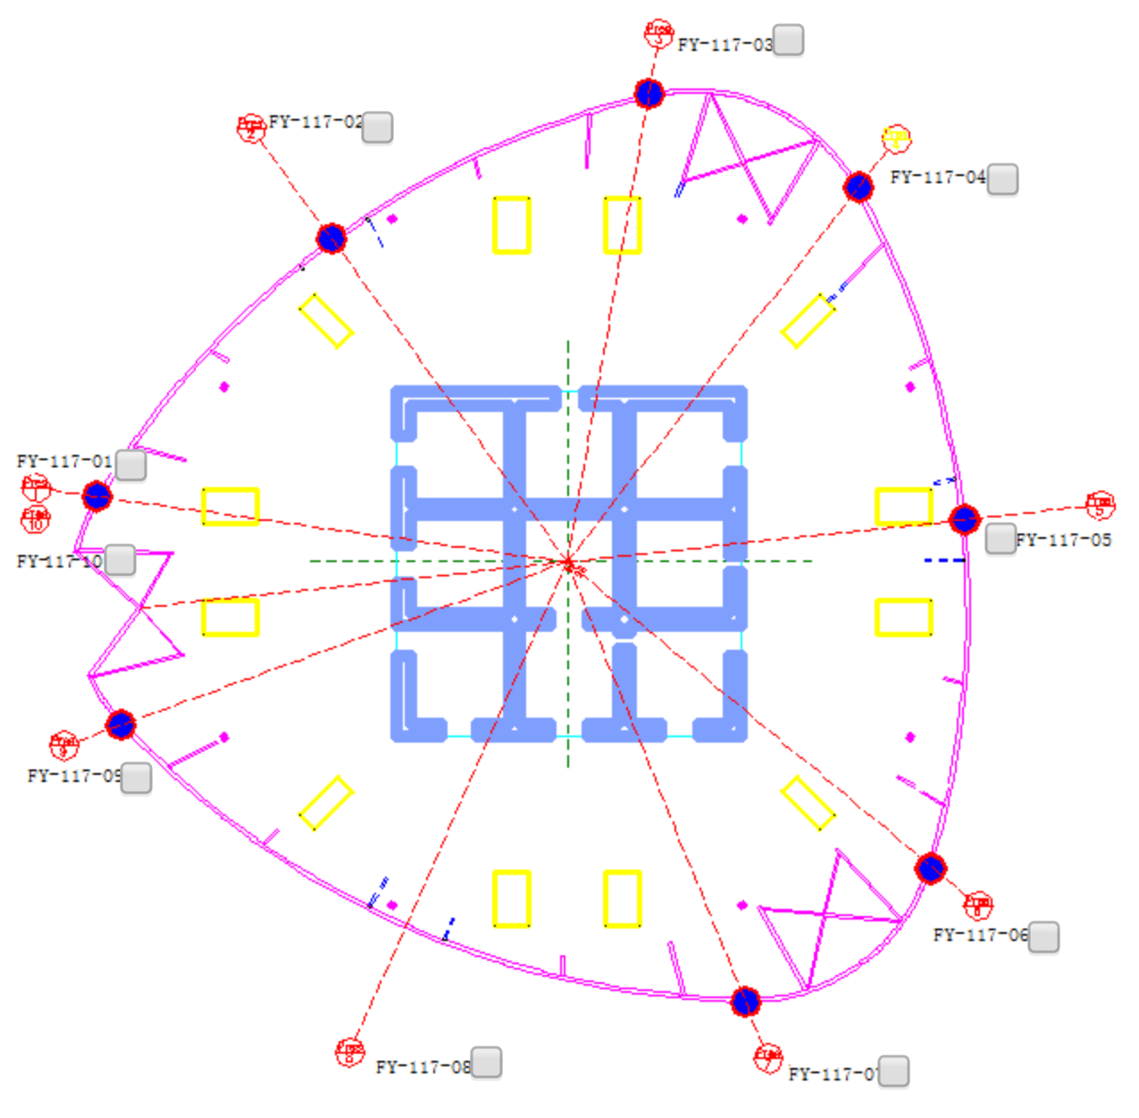
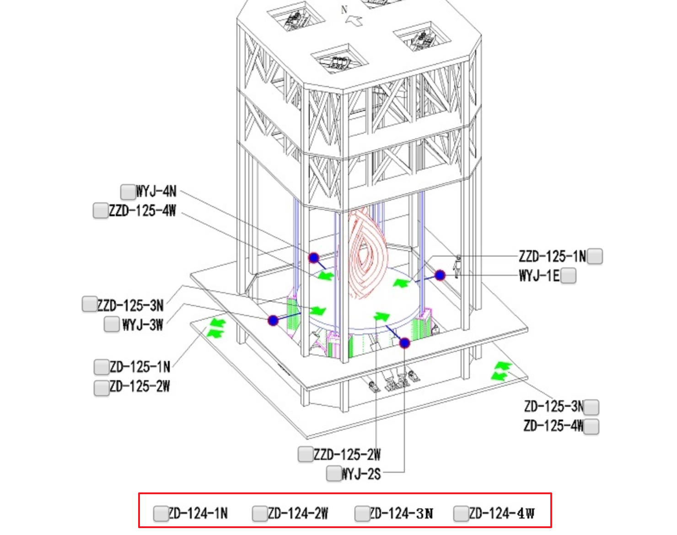
Instru_serial | channel | valueType | 类型 | function | ratios | number | direction
10033 | 1 | 5 | 风速 | Y=X*10 |  | FS-132-01
10033 | 2 | 6 | 风向 | Y=X*108 |  | FS-132-01
10033 | 6 | 9 | 风速 | Y=X*25-25 |  | FS-132-02
10033 | 5 | 10 | 风向 | Y=X*90-90 |  | FS-132-02
10037 | 1 | 3 | 风压 | Y=B*X-C | 4,1.325 | FY-117-01
10037 | 2 | 3 | 风压 | Y=B*X-C | 4,1.325 | FY-117-02
10037 | 3 | 3 | 风压 | Y=B*X-C | 4,1.325 | FY-117-03
10037 | 4 | 3 | 风压 | Y=B*X-C | 4,1.325 | FY-117-04
10037 | 5 | 3 | 风压 | Y=B*X-C | 4,1.325 | FY-117-05
10037 | 6 | 3 | 风压 | Y=B*X-C | 4,1.325 | FY-117-06
10037 | 7 | 3 | 风压 | Y=B*X-C | 4,1.325 | FY-117-07
10037 | 8 | 3 | 风压 | Y=B*X-C | 4,1.325 | FY-117-08
10108 | 7 | 3 | 风压 | Y=B*X-C | 4,1.325 | FY-117-09
10108 | 8 | 3 | 风压 | Y=B*X-C | 4,1.325 | FY-117-10 | 内压
10068 | 1 | 3 | 风压 | Y=B*X-C | 4,1.325 | FY-36-01
10068 | 2 | 3 | 风压 | Y=B*X-C | 4,1.325 | FY-36-02
10068 | 3 | 3 | 风压 | Y=B*X-C | 4,1.325 | FY-36-03
10068 | 4 | 3 | 风压 | Y=B*X-C | 4,1.325 | FY-36-04
10068 | 5 | 3 | 风压 | Y=B*X-C | 4,1.325 | FY-36-05
10068 | 6 | 3 | 风压 | Y=B*X-C | 4,1.325 | FY-36-06
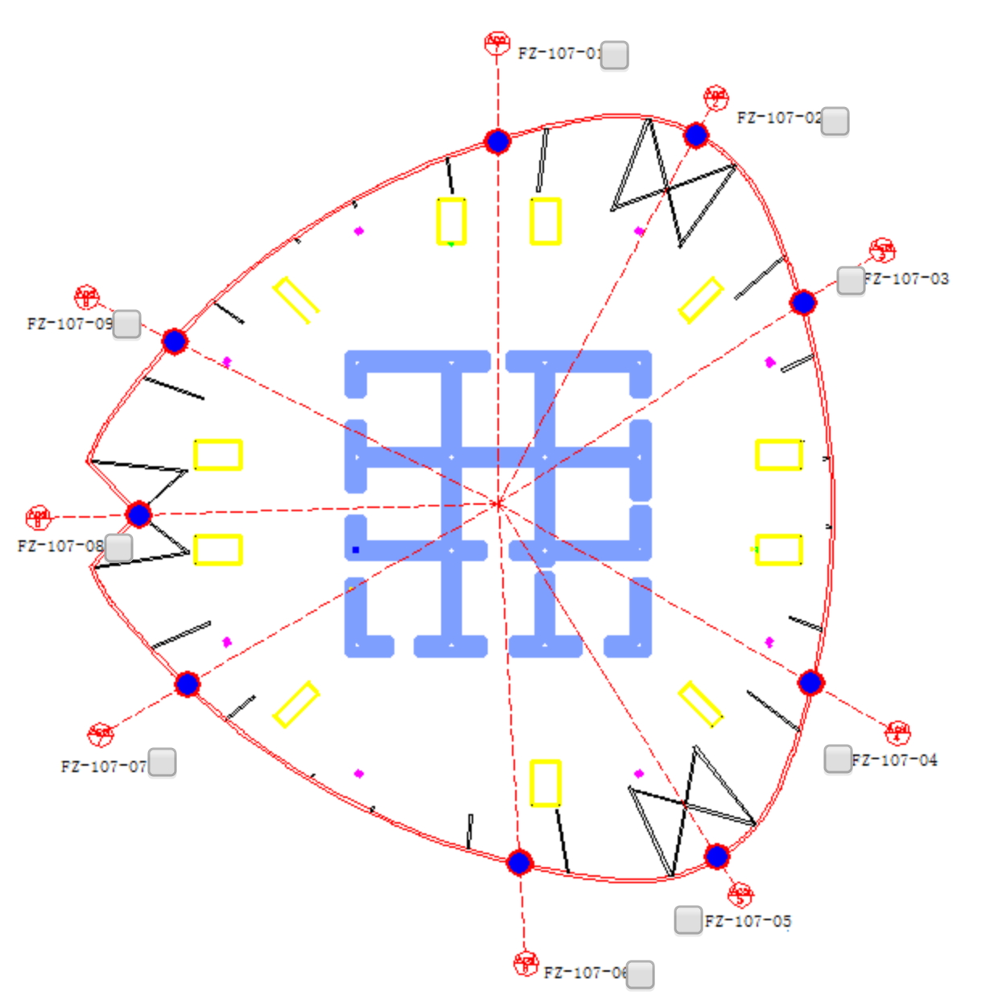
10068 | 7 | 3 | 风压 | Y=B*X-C | 4,1.325 | FY-36-07
10068 | 8 | 3 | 风压 | Y=B*X-C | 4,1.325 | FY-36-08
10125 | 7 | 3 | 风压 | Y=B*X-C | 4,1.325 | FY-36-09
10125 | 8 | 3 | 风压 | Y=B*X-C | 4,1.325 | FY-36-10 | 内压
10085 | 1 | 3 | 风压 | Y=B*X-C | 4,1.325 | FY-83-01
10085 | 2 | 3 | 风压 | Y=B*X-C | 4,1.325 | FY-83-02
10085 | 3 | 3 | 风压 | Y=B*X-C | 4,1.325 | FY-83-03
10085 | 4 | 3 | 风压 | Y=B*X-C | 4,1.325 | FY-83-04
10085 | 5 | 3 | 风压 | Y=B*X-C | 4,1.325 | FY-83-05
10085 | 6 | 3 | 风压 | Y=B*X-C | 4,1.325 | FY-83-06
10085 | 7 | 3 | 风压 | Y=B*X-C | 4,1.325 | FY-83-07
10085 | 8 | 3 | 风压 | Y=B*X-C | 4,1.325 | FY-83-08
10027 | 5 | 3 | 风压 | Y=B*X-C | 4,1.325 | FY-83-09
10027 | 6 | 3 | 风压 | Y=B*X-C | 4,1.325 | FY-83-10 | 内压
10113 | 1 | 4 | 风振 | Y=A*X | 0.98 | FZ-107-01
10113 | 2 | 4 | 风振 | Y=A*X | 0.98 | FZ-107-02
10113 | 3 | 4 | 风振 | Y=A*X | 0.98 | FZ-107-03
10113 | 4 | 4 | 风振 | Y=A*X | 0.98 | FZ-107-04
10113 | 5 | 4 | 风振 | Y=A*X | 0.98 | FZ-107-05
10113 | 6 | 4 | 风振 | Y=A*X | 0.98 | FZ-107-06
10113 | 7 | 4 | 风振 | Y=A*X | 0.98 | FZ-107-07
10113 | 8 | 4 | 风振 | Y=A*X | 0.98 | FZ-107-08
10087 | 1 | 4 | 风振 | Y=A*X | 0.98 | FZ-107-09
14080 | 1 | 4 | 风振 | Y=A*X | 0.98 | FZ-41-01
14080 | 2 | 4 | 风振 | Y=A*X | 0.98 | FZ-41-02
14080 | 3 | 4 | 风振 | Y=A*X | 0.98 | FZ-41-03
14080 | 4 | 4 | 风振 | Y=A*X | 0.98 | FZ-41-04
14080 | 5 | 4 | 风振 | Y=A*X | 0.98 | FZ-41-05
14080 | 6 | 4 | 风振 | Y=A*X | 0.98 | FZ-41-06
14080 | 7 | 4 | 风振 | Y=A*X | 0.98 | FZ-41-07
14080 | 8 | 4 | 风振 | Y=A*X | 0.98 | FZ-41-08
10125 | 5 | 4 | 风振 | Y=A*X | 0.98 | FZ-41-09
10115 | 1 | 4 | 风振 | Y=A*X | 0.98 | FZ-89-01
10115 | 2 | 4 | 风振 | Y=A*X | 0.98 | FZ-89-02
10115 | 3 | 4 | 风振 | Y=A*X | 0.98 | FZ-89-03
10115 | 4 | 4 | 风振 | Y=A*X | 0.98 | FZ-89-04
10115 | 5 | 4 | 风振 | Y=A*X | 0.98 | FZ-89-05
10115 | 6 | 4 | 风振 | Y=A*X | 0.98 | FZ-89-06
10115 | 7 | 4 | 风振 | Y=A*X | 0.98 | FZ-89-07
10115 | 8 | 4 | 风振 | Y=A*X | 0.98 | FZ-89-08
10129 | 5 | 4 | 风振 | Y=A*X | 0.98 | FZ-89-09
10026 | 3 | 2 | 倾角仪 | Y=arcsin(X/21.64) - alp | 0.0853 | QX-100-01
10026 | 4 | 2 | 倾角仪 | Y=arcsin(X/21.64) - alp | -0.086 | QX-100-02
10181 | 7 | 2 | 倾角仪 | Y=arcsin(X/21.64) - alp | 0.3183 | QX-1-01
10181 | 8 | 2 | 倾角仪 | Y=arcsin(X/21.64) - alp | 0 | QX-1-02
10026 | 5 | 2 | 倾角仪 | Y=arcsin(X/21.64) - alp | -0.5915 | QX-105-01
10026 | 6 | 2 | 倾角仪 | Y=arcsin(X/21.64) - alp | 0.5879 | QX-105-02
10026 | 7 | 2 | 倾角仪 | Y=arcsin(X/21.64) - alp | 0.8209 | QX-111-01
10026 | 8 | 2 | 倾角仪 | Y=arcsin(X/21.64) - alp | 0 | QX-111-02
10108 | 5 | 2 | 倾角仪 | Y=arcsin(X/21.64) - alp | 0.372 | QX-117-01
10108 | 6 | 2 | 倾角仪 | Y=arcsin(X/21.64) - alp | -0.8479 | QX-117-02
10036 | 1 | 2 | 倾角仪 | Y=arcsin(X/21.64) - alp | 0.5313 | QX-12-01
10036 | 2 | 2 | 倾角仪 | Y=arcsin(X/21.64) - alp | -0.186 | QX-12-02
20992 | 5 | 2 | 倾角仪 | Y=arcsin(X/21.64) - alp | -1.1907 | QX-124-01
20992 | 6 | 2 | 倾角仪 | Y=arcsin(X/21.64) - alp | -0.3971 | QX-124-02
10036 | 3 | 2 | 倾角仪 | Y=arcsin(X/21.64) - alp | 0.0369 | QX-17-01
10036 | 4 | 2 | 倾角仪 | Y=arcsin(X/21.64) - alp | 0.338 | QX-17-02
10036 | 5 | 2 | 倾角仪 | Y=arcsin(X/21.64) - alp | 1.2499 | QX-22-01
10036 | 6 | 2 | 倾角仪 | Y=arcsin(X/21.64) - alp | 0.1901 | QX-22-02
10036 | 7 | 2 | 倾角仪 | Y=arcsin(X/21.64) - alp | 1.0323 | QX-26-01
10036 | 8 | 2 | 倾角仪 | Y=arcsin(X/21.64) - alp | 0 | QX-26-02
10160 | 1 | 2 | 倾角仪 | Y=arcsin(X/21.64) - alp | 1.0612 | QX-33-01
10160 | 2 | 2 | 倾角仪 | Y=arcsin(X/21.64) - alp | -0.0266 | QX-33-02
10160 | 3 | 2 | 倾角仪 | Y=arcsin(X/21.64) - alp | 0.665 | QX-36-01
10160 | 4 | 2 | 倾角仪 | Y=arcsin(X/21.64) - alp | 0.1968 | QX-36-02
10160 | 5 | 2 | 倾角仪 | Y=arcsin(X/21.64) - alp | -0.2665 | QX-42-01
10160 | 6 | 2 | 倾角仪 | Y=arcsin(X/21.64) - alp | 0.935 | QX-42-02
10160 | 7 | 2 | 倾角仪 | Y=arcsin(X/21.64) - alp | 0.2621 | QX-47-01
10160 | 8 | 2 | 倾角仪 | Y=arcsin(X/21.64) - alp | 0 | QX-47-02
10198 | 5 | 2 | 倾角仪 | Y=arcsin(X/21.64) - alp | -0.4332 | QX-51-01
10198 | 6 | 2 | 倾角仪 | Y=arcsin(X/21.64) - alp | 1.337 | QX-51-02
10198 | 7 | 2 | 倾角仪 | Y=arcsin(X/21.64) - alp | 0.0433 | QX-56-01
10198 | 8 | 2 | 倾角仪 | Y=arcsin(X/21.64) - alp | 0 | QX-56-02
10032 | 1 | 2 | 倾角仪 | Y=arcsin(X/21.64) - alp | 1.2727 | QX-62-01
10032 | 2 | 2 | 倾角仪 | Y=arcsin(X/21.64) - alp | -0.1627 | QX-62-02
10032 | 3 | 2 | 倾角仪 | Y=arcsin(X/21.64) - alp | 2.4778 | QX-67-01
10032 | 4 | 2 | 倾角仪 | Y=arcsin(X/21.64) - alp | -0.7523 | QX-67-02
10181 | 5 | 2 | 倾角仪 | Y=arcsin(X/21.64) - alp | -0.2443 | QX-7-01
10181 | 6 | 2 | 倾角仪 | Y=arcsin(X/21.64) - alp | 0.2568 | QX-7-02
10032 | 5 | 2 | 倾角仪 | Y=arcsin(X/21.64) - alp | 0.3908 | QX-72-01
10032 | 6 | 2 | 倾角仪 | Y=arcsin(X/21.64) - alp | 0.9267 | QX-72-02
10032 | 7 | 2 | 倾角仪 | Y=arcsin(X/21.64) - alp | 1.101 | QX-77-01
10032 | 8 | 2 | 倾角仪 | Y=arcsin(X/21.64) - alp | 0 | QX-77-02
10027 | 1 | 2 | 倾角仪 | Y=arcsin(X/21.64) - alp | 0.0567 | QX-83-01
10027 | 2 | 2 | 倾角仪 | Y=arcsin(X/21.64) - alp | -0.3068 | QX-83-02
10027 | 3 | 2 | 倾角仪 | Y=arcsin(X/21.64) - alp | 0.3894 | QX-88-01
10027 | 4 | 2 | 倾角仪 | Y=arcsin(X/21.64) - alp | 0.36 | QX-88-02
10026 | 1 | 2 | 倾角仪 | Y=arcsin(X/21.64) - alp | 0.3214 | QX-94-01
10026 | 2 | 2 | 倾角仪 | Y=arcsin(X/21.64) - alp | -0.3092 | QX-94-02
22528 | 3 | 11 | 位移计 | Y=A*X+B | 0.6,-2.96225 | WYJ-1E
22528 | 4 | 11 | 位移计 | Y=A*X+B | 0.6,-2.97955 | WYJ-2S
22528 | 5 | 11 | 位移计 | Y=A*X+B | 0.6,-2.9699 | WYJ-3W
22528 | 6 | 11 | 位移计 | Y=A*X+B | 0.6,-2.9858 | WYJ-4N
10087 | 2 | 1 | 加速度 | Y=A*X | 1 | ZD-100-01 | N
10087 | 3 | 1 | 加速度 | Y=A*X | 1 | ZD-100-02 | W
10087 | 4 | 1 | 加速度 | Y=A*X | 1 | ZD-100-03 | N
10087 | 5 | 1 | 加速度 | Y=A*X | 1 | ZD-100-04 | W
10108 | 1 | 1 | 加速度 | Y=A*X | 1 | ZD-117-01 | N
10108 | 2 | 1 | 加速度 | Y=A*X | 1 | ZD-117-02 | W
10108 | 3 | 1 | 加速度 | Y=A*X | 1 | ZD-117-03 | N
10108 | 4 | 1 | 加速度 | Y=A*X | 1 | ZD-117-04 | W
10496 | 5 | 1 | 加速度 | Y=A*X | 1.96 | ZD-124-01 | N
10496 | 6 | 1 | 加速度 | Y=A*X | 1.96 | ZD-124-02 | W
10496 | 7 | 1 | 加速度 | Y=A*X | 1.96 | ZD-124-03 | N
10496 | 8 | 1 | 加速度 | Y=A*X | 1.96 | ZD-124-04 | W
20992 | 1 | 1 | 加速度 | Y=A*X | 1.96 | ZD-125-01 | N
20992 | 2 | 1 | 加速度 | Y=A*X | 1.96 | ZD-125-02 | W
20992 | 3 | 1 | 加速度 | Y=A*X | 1.96 | ZD-125-03 | N
20992 | 4 | 1 | 加速度 | Y=A*X | 1.96 | ZD-125-04 | W
10130 | 1 | 1 | 加速度 | Y=A*X | 1 | ZD-22-01 | N
10130 | 2 | 1 | 加速度 | Y=A*X | 1 | ZD-22-02 | W
10130 | 3 | 1 | 加速度 | Y=A*X | 1 | ZD-22-03 | N
10130 | 4 | 1 | 加速度 | Y=A*X | 1 | ZD-22-04 | W
10125 | 1 | 1 | 加速度 | Y=A*X | 1 | ZD-37-01 | N
10125 | 2 | 1 | 加速度 | Y=A*X | 1 | ZD-37-02 | W
10125 | 3 | 1 | 加速度 | Y=A*X | 1 | ZD-37-03 | N
10125 | 4 | 1 | 加速度 | Y=A*X | 1 | ZD-37-04 | W
10198 | 1 | 1 | 加速度 | Y=A*X | 1 | ZD-51-01 | N
10198 | 2 | 1 | 加速度 | Y=A*X | 1 | ZD-51-02 | W
10198 | 3 | 1 | 加速度 | Y=A*X | 1 | ZD-51-03 | N
10198 | 4 | 1 | 加速度 | Y=A*X | 1 | ZD-51-04 | W
10131 | 1 | 1 | 加速度 | Y=A*X | 1 | ZD-67-01 | N
10131 | 2 | 1 | 加速度 | Y=A*X | 1 | ZD-67-02 | W
10131 | 3 | 1 | 加速度 | Y=A*X | 1 | ZD-67-03 | N
10131 | 4 | 1 | 加速度 | Y=A*X | 1 | ZD-67-04 | W
10181 | 1 | 1 | 加速度 | Y=A*X | 1 | ZD-7-01 | N
10181 | 2 | 1 | 加速度 | Y=A*X | 1 | ZD-7-02 | W
10181 | 3 | 1 | 加速度 | Y=A*X | 1 | ZD-7-03 | N
10181 | 4 | 1 | 加速度 | Y=A*X | 1 | ZD-7-04 | W
10129 | 1 | 1 | 加速度 | Y=A*X | 1 | ZD-83-01 | N
10129 | 2 | 1 | 加速度 | Y=A*X | 1 | ZD-83-02 | W
10129 | 3 | 1 | 加速度 | Y=A*X | 1 | ZD-83-03 | N
10129 | 4 | 1 | 加速度 | Y=A*X | 1 | ZD-83-04 | W
10496 | 1 | 1 | 加速度 | Y=A*X | 1.96 | ZZD-125-01 | N
10496 | 2 | 1 | 加速度 | Y=A*X | 1.96 | ZZD-125-02 | W
10496 | 3 | 1 | 加速度 | Y=A*X | 1.96 | ZZD-125-03 | N
10496 | 4 | 1 | 加速度 | Y=A*X | 1.96 | ZZD-125-04 | W

